Pedido Aseo Mayo
PEDIDO DE ASEO JULIO HOGAR JUAN PABLO II

N° | Detalle | Cantidad | Unidad de medida | Observación | Imagen Similar
1 | Pañales Adulto (elásticos, adhesivo termoplástico) similar a Emumed | 70 | Paquetes | Paquete de 20 unid. (50 Unid talla G, 20 Unid Talla M) | 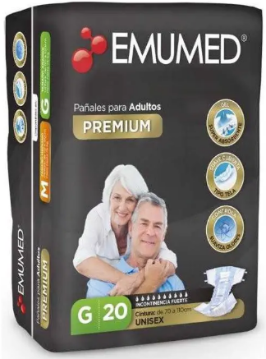
2 | Paños Multiusos Reutilizables similar a Virutex | 60 | Unidades | En rollo 20x40 Cm | 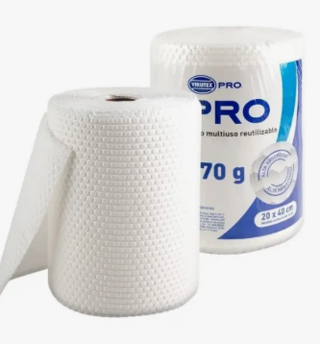
3 | Toallas húmedas para adultos, similar a Emumed. | 25 | Paquetes | Paquete 50 unid, sin alcohol, libre de parabenos. | 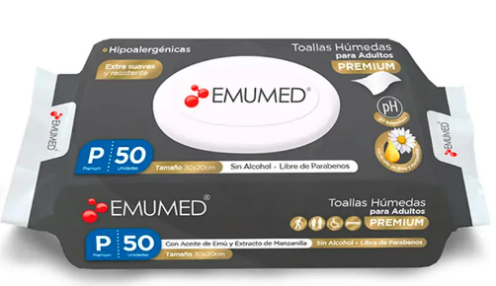
4 | Bolsa de basura, similar a Virutex | 20 | Unidades | 110x120 | 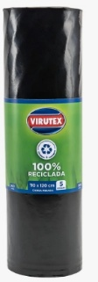
5 | Bolsa de basura, similar a Virutex | 20 | Unidades | 70x90 | 
6 | Bolsa de basura, similar a Virutex | 20 | Unidades | 50x70 | 
7 | Limpia Pisos, similar a Poet | 50 | Unidades | De 900 ML Surtidos | 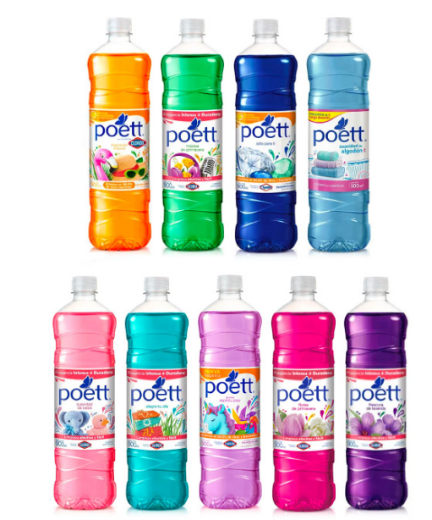
8 | Papel, similar a Nova | 40 | Unidades | Rollo 12 metros doble hoja, prepicado | 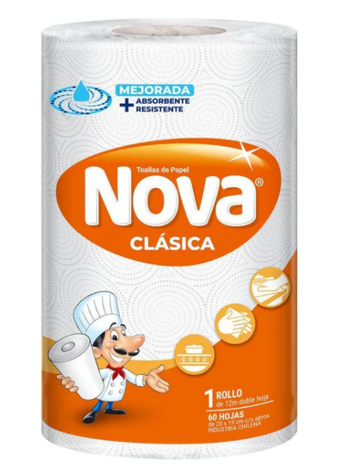
9 | Detergente ropa, similar a Omo | 10 | Unidades | Bolsa de 2.7, con tensioactivos, enzimas y agentes blanqueadores | 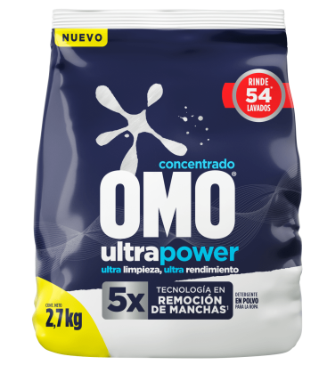
10 | Suavizante de ropa, similar a Soft | 5 | Unidades | 1000 Ml, hipoalergénico | 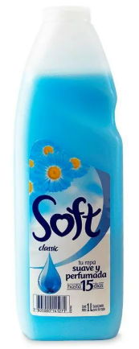
11 | Cloro, similar a clorinda | 30 | Unidades | De a litro, liquido, 5% cloro activo | 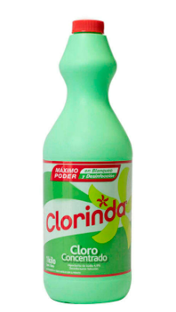
12 | Cloro gel, similar a clorinda | 30 | Unidades | De 900 ml, formato gel adherente a superficies | 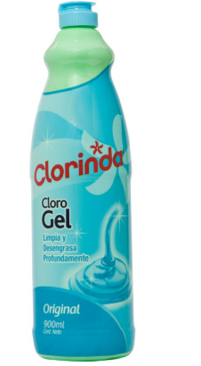
13 | Cloro ropa color, similar a clorinda | 10 | Unidades | De a 900-930 ml | 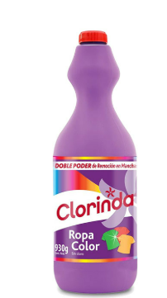
14 | Shampoo 750 Ml, similar a Ballerina | 10 | Unidades | Surtidos | 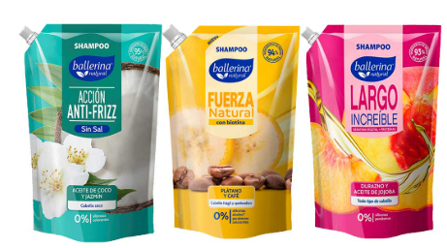
15 | Apositos desechables, similar a plenitud | 10 | Unidades | Paquete de 40 unid | 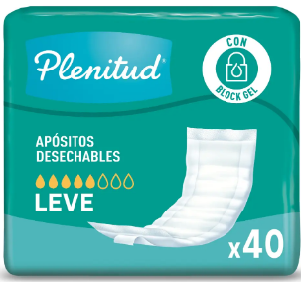
16 | Protector de cama sabanillas, similar a Cotidian | 15 | Paquetes | Paquete de 8 unid | 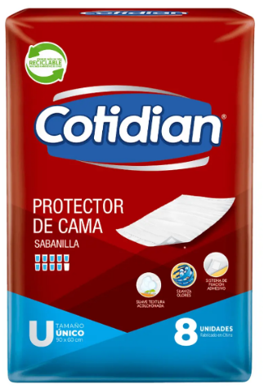
17 | Toallas desinfectantes, similar a Virutex | 10 | Paquetes | Paquete 90 unid | 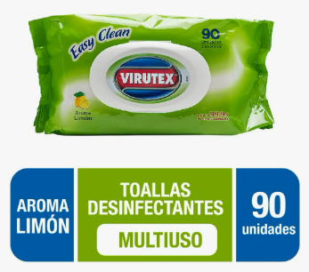
18 | Desinfectante ambiental, similar a Lysoform | 10 | Unidades | 360 ml | 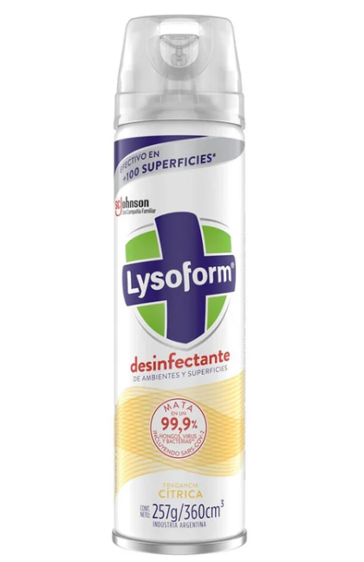
19 | Guantes examinacion Latex, similar a tresor | 40 | Unidades | Caja de 100 unid, talla M, Ambidiestros, no esteriles | 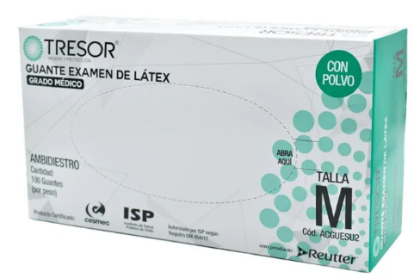
20 | Confort 30 metros, similar a Scott | 6 | Paquetes | Paquete de 24 Unid. | 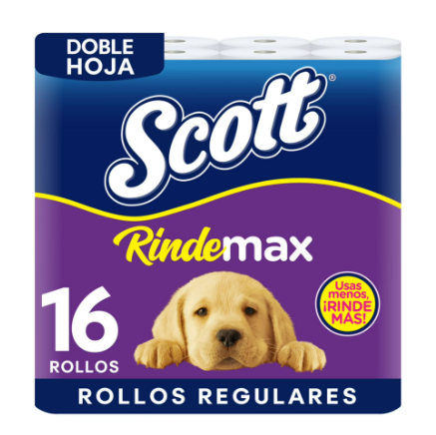
21 | Lavalozas, similar a Quix | 5 | Unidades | 1500 Ml | 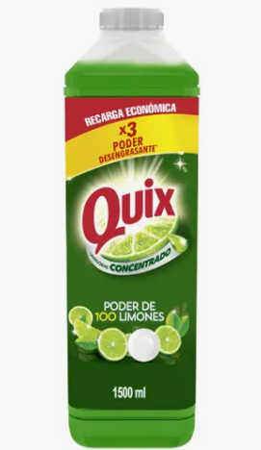
22 | Lustramuebles, similar a virginia | 5 | Unidades | 250ml | 
23 | Prestobarbas, similar a Gillette | 30 | Unidades | Triple hoja | 